Sheet1
2023年护士鞋采购项目报价单
序号 | 名称 | 品牌/型号 | 数量 | 单位 | 单价金额 | 小计金额 | 参考图片
1 | 护士鞋 | 女款；尺码：34-41码 | 315 | 双 |  | 0 | 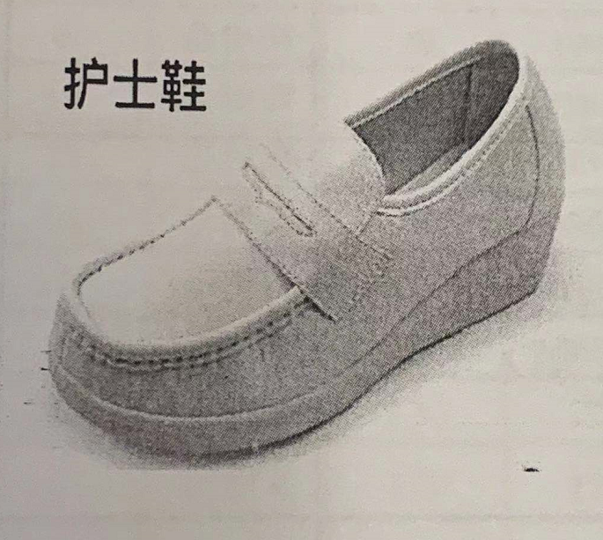
2 | 护士鞋 | 男款波鞋；尺码：39-44码 | 23 | 双 |  | 0 | 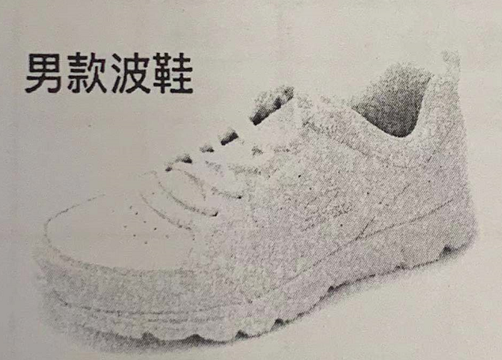
合计金额（元） |  |  |  |  | 0
备注： 1、单价报价包括各种税金、运输费、搬运费、材料费、人工费、定制费等一切费用，即最终价格； 2、提供男女款护士鞋样品各一双； 3、按实际要求制作，据实结算。护士鞋质保期为一年。
 |  |  |  | 公司盖章：
 |  |  |  | 联系人：
 |  |  |  | 联系电话：

